.svg
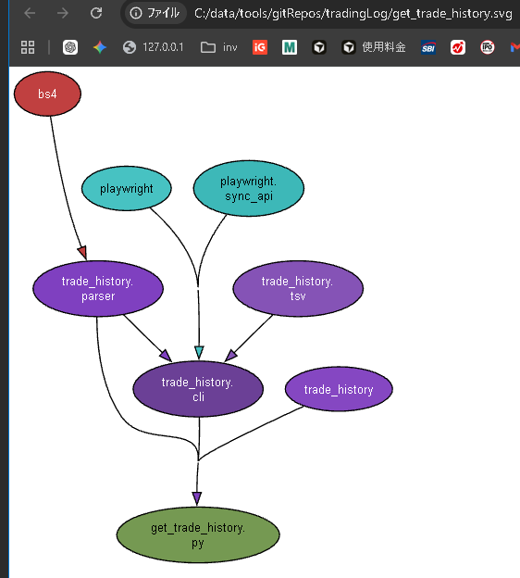
'.svg (.pyの依存関係一覧 )の作り方

'venvでコマンドプロンプト開く
C:\data\tools\gitRepos\tradingLog\venv\Scripts\activate.bat

cd C:\data\tools\gitRepos\tradingLog
pydeps get_trade_history.py --noshow --max-bacon=2

これで、.svgファイルが生成される

cursor
Cursorに貼る指示を書いて

表示／非表示切替
 | editor
 |  | Ctrl + Alt ＋ E
 | chat
 |  | Ctrl + Alt ＋ B
 | ターミナル
 |  | Ctrl + ＠
 | サイドバー
 |  | Ctrl + B

モードの使い分け
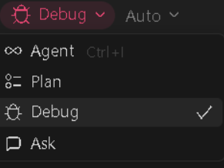

 | Planで計画
 | Agentで編集
 | Debugで、実行・エラー解析・ログ見ながら原因切り分け（テスト/不具合対応向き）

AIの使い分け
 | GPT-5.3 Codex | Pythonの標準ライブラリ（pytest, unittest.mock, pathlib）の扱いに最も長けており、「動かないテストコード」を書く確率が最も低いです。
 | Opus 4.6 | 非常に賢いですが、pytestの細かな書き方（monkeypatchの挙動など）で少し「丁寧すぎて冗長」になる傾向があります。
 | Composer 1.5 | 複数ファイルの書き換えは速いですが、今回のような「既存ロジックを壊さずに最小限のリファクタをする」という繊細な作業では、たまにコードを消しすぎることがあります。

左右のcodexの違い
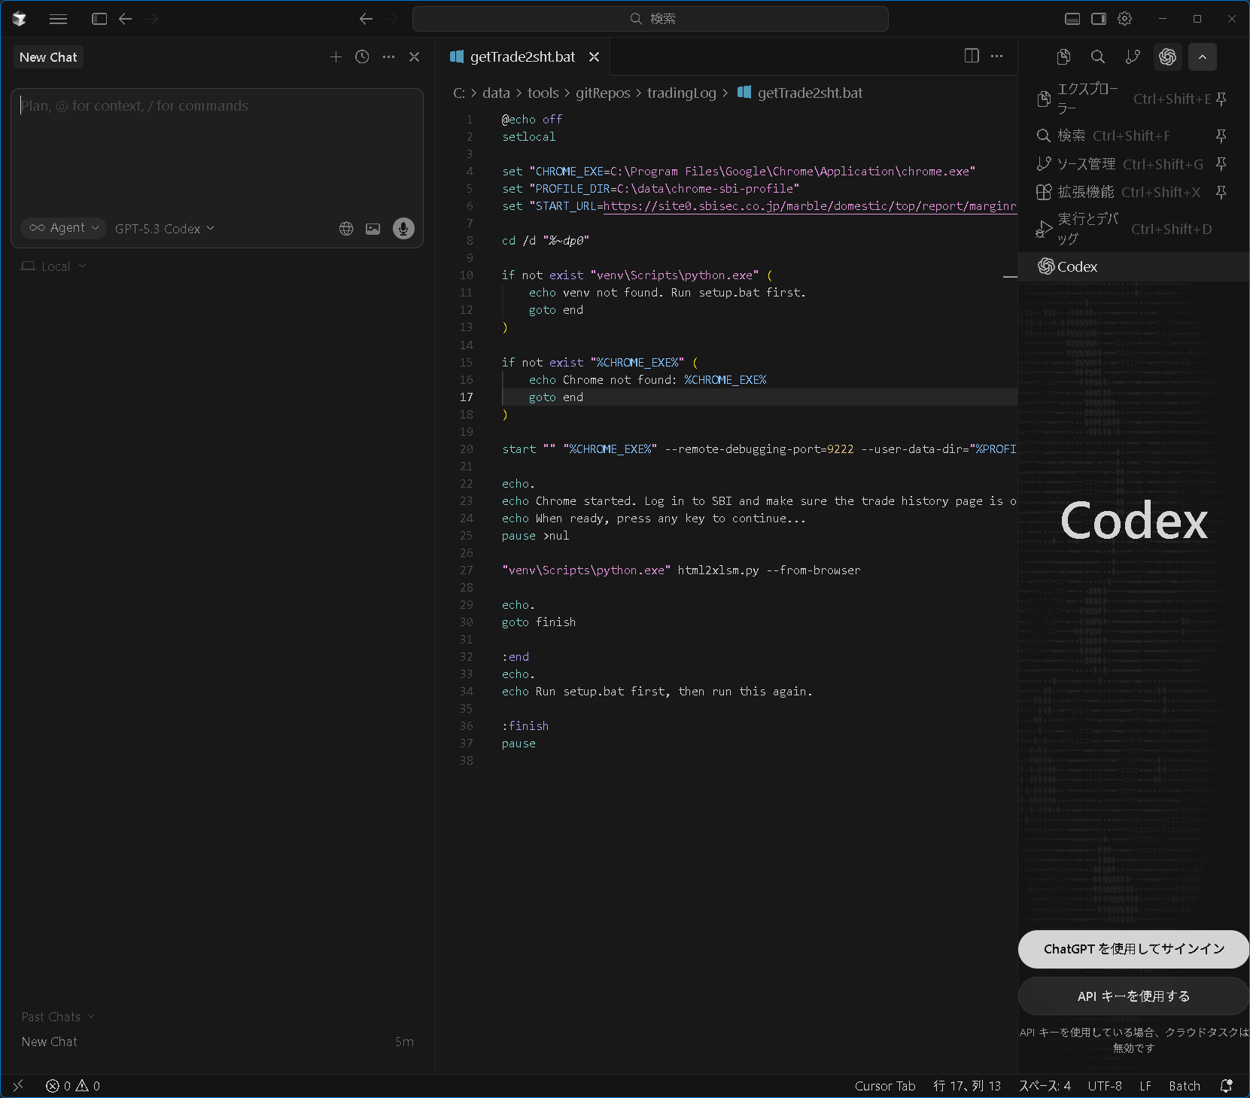

 | 左側のAgent (GPT-5.3 Codex)
 |  | 会話AI
 | 会話AI

 | 右側Codex
 |  | 実行型AIエンジン
 |  | ↓
 |  | ファイル直接変更

Agentの指定方法
 | 実装専用
 |  | あなたは「実装（直接編集）」専用です。目的は“最小変更で仕様を満たす修正”だけです。 やること： - 指定された方針どおりに、Cursorで直接コードを書き換える前提の修正案（適用用コード）を提示する - 変更は必要最小限。既存の構造・命名・並び・スタイルを維持する 前提方針： - diff形式は禁止 - ユーザーは Apply Changes で反映し、NGなら Undo / Gitで戻す（あなたはGit操作を提案しない） 絶対禁止： - 不要なリファクタ、整形、命名変更、並び替え、最適化 - 指示されていない仕様変更 - 依存追加、構成変更、ファイル移動（指示がない限り） - “ついで修正”や将来改善の提案 例外（必要最小限のみ許可）： - 既存のコメント規約に従う「安全上必要な1行コメント」だけは可（それ以外は追加しない） ルール： - 指定された目的以外の挙動は変えない - リネームがある場合は参照箇所も漏れなく最小で追従する - 出力は「変更対象の関数/ブロック単位」の置換コードのみ（ファイル全体は出さない） - 説明文は1〜3行まで（何を変えたか/なぜ必要か のみ） 最初の発言： - 「[Agent] モードで対応します」とだけ宣言してから出力を開始する
 | 設計
 |  | あなたは「設計・方針」専用です。コードは書かないでください（diff・実装禁止）。 【最優先ルール】 ・ユーザーが明示していない前提・目的・意図は一切仮定しない。 ・不明な場合は必ず「不明」「要確認」と明記し、推測で補完しない。 ・このルールは他のすべての指示より優先される。 ・「仮に」「〜と想定して」「〜と仮定して」などの推測表現は禁止。 ・推測ベースで構成された回答は禁止。 目的： - 変更方針の確定 - 影響範囲（ファイル、関数、import、呼び出し元、CLI引数、設定、テスト等）の洗い出し - Cursorで安全に直接編集するための作業手順の提示 前提方針： - 実装は Cursor に直接やらせ、NGなら Undo / Git で戻す運用とする - diffレビューは前提としない 制約： - 推測で断定しない。不明点は「不明」と書く - Git操作（commit/push/branch/checkout等）の指示はしない（ユーザーが行う） - 要求された目的に不要な改善提案はしない 出力フォーマット： 0)最初の発言で 「[Agent: XXX] モードで対応します」 と必ず宣言すること。 1) 変更ゴール（1〜3行） 2) 影響範囲チェックリスト（箇条書き） 3) Cursor向け実施手順（番号付き・Apply前提） 4) 最低限の動作確認方法
 | test作成
 |  | あなたは「実装（直接編集）」専用です。目的は“最小変更で仕様を満たす修正”だけです。 やること： - 指示された方針どおりに、Cursorで直接コードを書き換える前提の修正案（適用用コード）を提示する - 変更は必要最小限。既存の構造・命名・並び・スタイルを維持する 前提方針： - diff形式は禁止 - ユーザーは Apply Changes で反映し、NGなら Undo / Gitで戻す（あなたはGit操作を提案しない） 絶対禁止： - 不要なリファクタ、整形、命名変更、並び替え、最適化 - 指示されていない仕様変更 - 新規pip依存追加（pytest等の既存前提は可） - “ついで修正”や将来改善の提案 例外（今回のテスト追加に必要な範囲のみ）： - 既存ファイルは「変更対象の関数/ブロック単位」の置換コードのみ - 既存コメント規約に従う安全上必要な最小コメントのみ可 ルール： - 指定された目的以外の挙動は変えない - リネームがある場合は参照箇所も漏れなく最小で追従する - 説明文は1〜3行まで（何を変えたか/なぜ必要か のみ）

gitHub
GitHubで空リポジトリを作る手順
 | 1. GitHubを開く
 | https://github.com/
 |  | kakato-p
 | 2. 右上の ＋ をクリック
 | 3. New repository をクリック
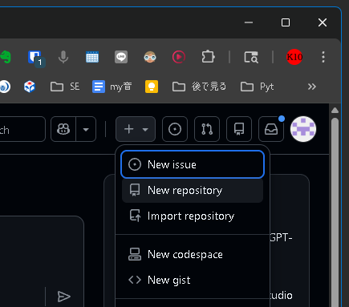

 | 4. 入力する内容
 | Repository owner:
 |  | kakato-p

 | Repository name:
 |  | quote_recorder

 | Description:
 | 任意。空欄でOK

 | Visibility:
 | Private

 | おすすめは、開発途中なら Private。

重要：チェックを入れない
 | 画面下の初期化オプションは全部オフ。

 | Add a README file
 | → チェックしない

 | Add .gitignore
 | → None のまま

 | Choose a license
 | → None のまま

 | 理由は、ローカル側にすでにファイルがあるため。
 | GitHub側で README や .gitignore を作ると、初回 push 時に履歴が分岐して面倒になる。

最後に作成
 | 5. Create repository をクリック
 | 作成後に表示されるURLを確認。
 | このURLをローカル側で使う。
 |  | https://github.com/kakato-p/quote_recorder.git
 | git remote add origin https://github.com/kakato-p/quote_recorder.git
 | git push -u origin main

以上です

